Лист1
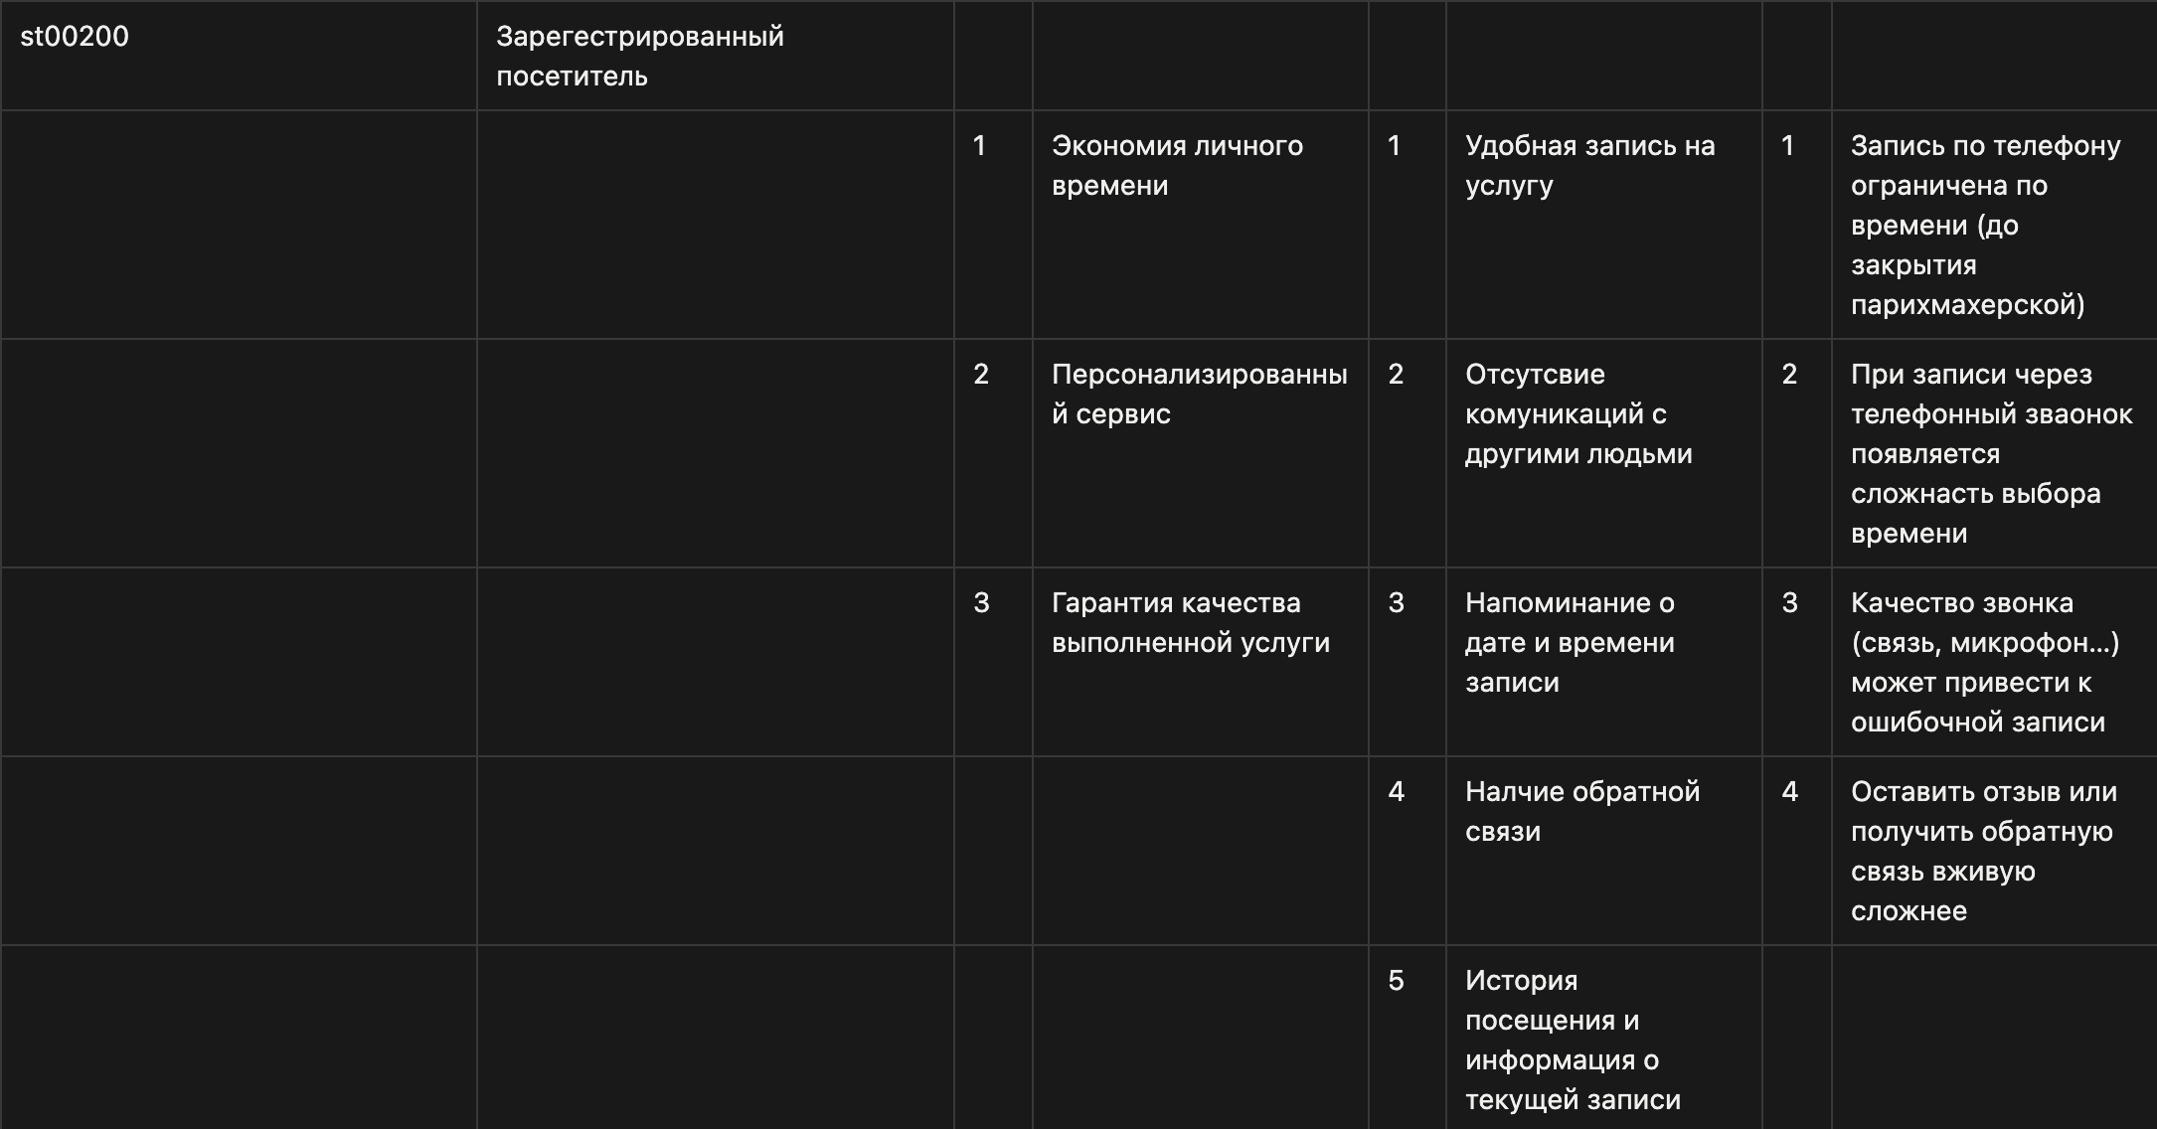
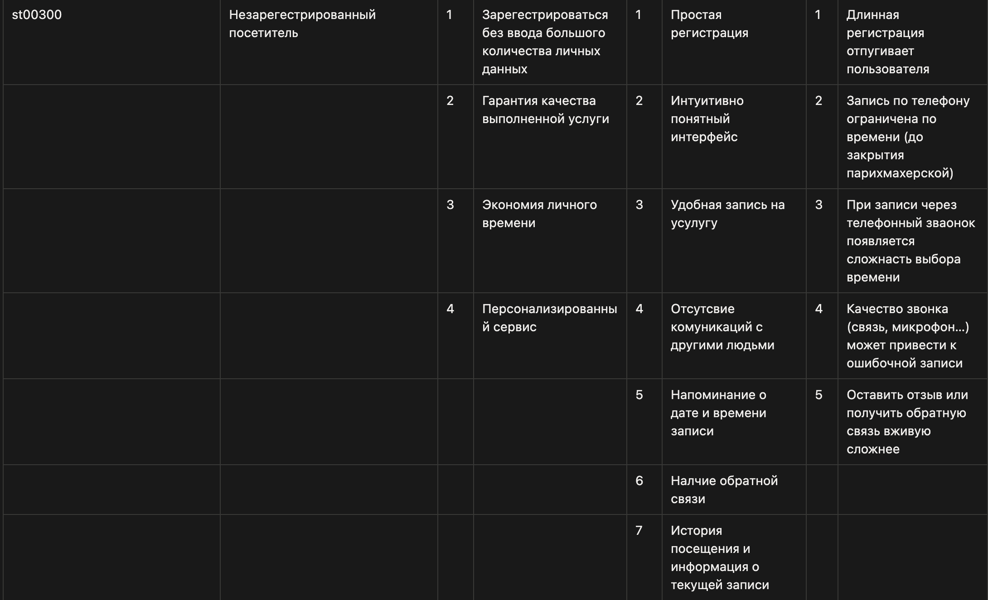
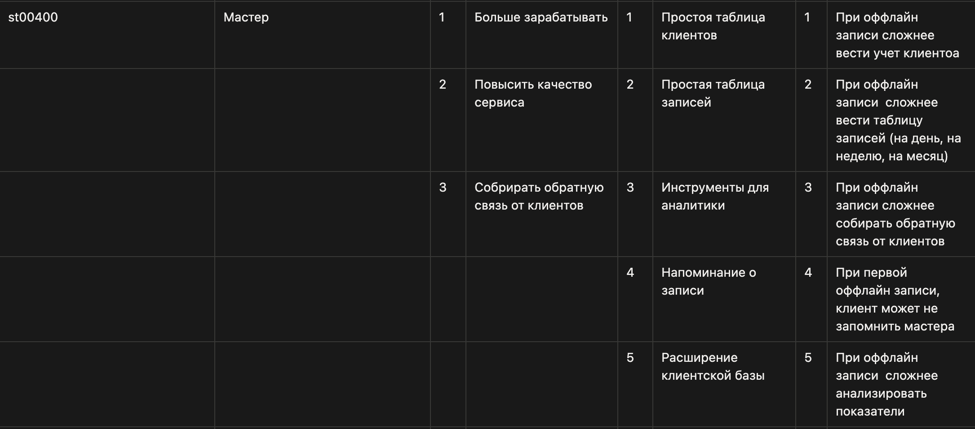
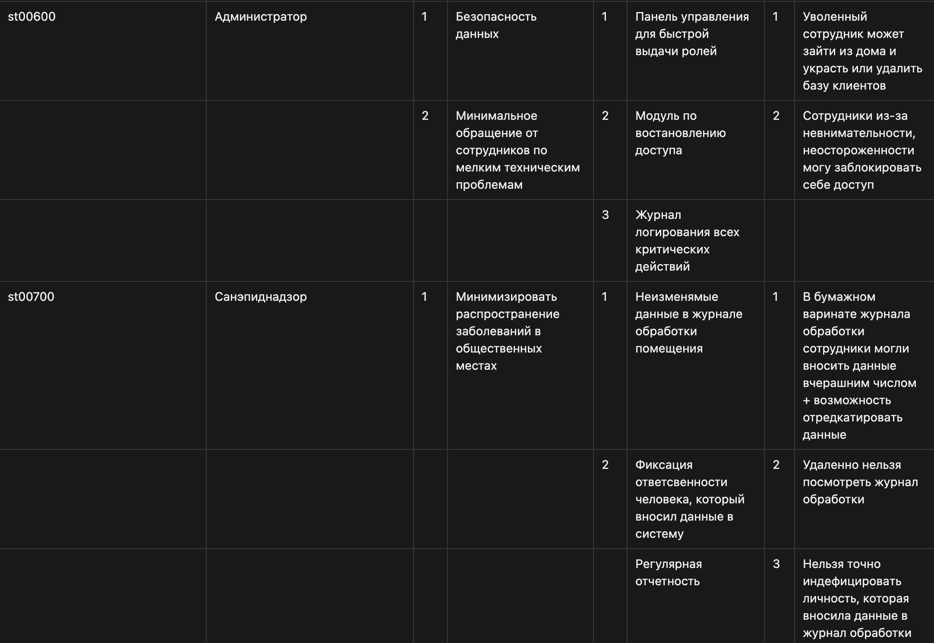
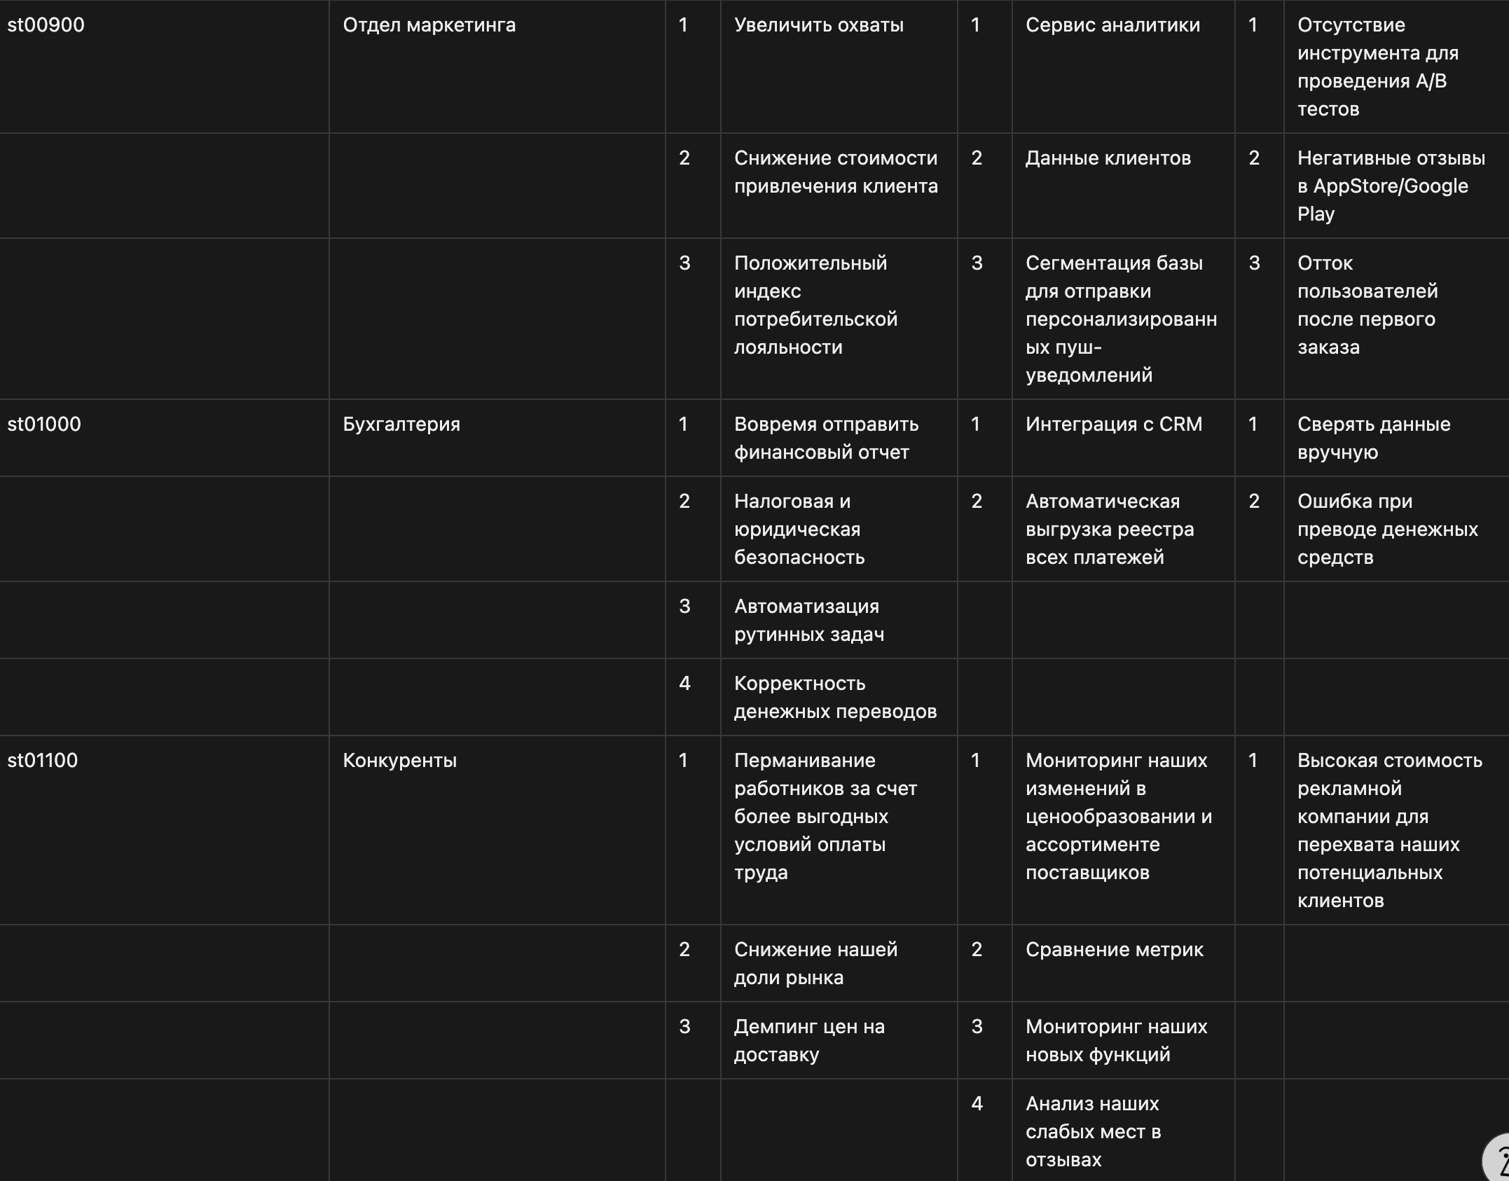
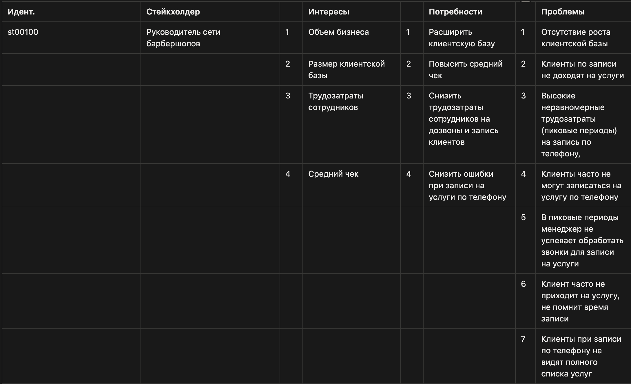
Идент | Стейкхолдер | Интересы | Потребности | Проблемы

 |  |  |  |  | ссылка на Notion https://www.notion.so/34df8f2afe76802da398c48aa0a9d301?source=copy_link

st00600 | Администратор
st00700 | Санэпиднадзор
st00800 | Разработчик сисетмы

